アルコールお引受基準
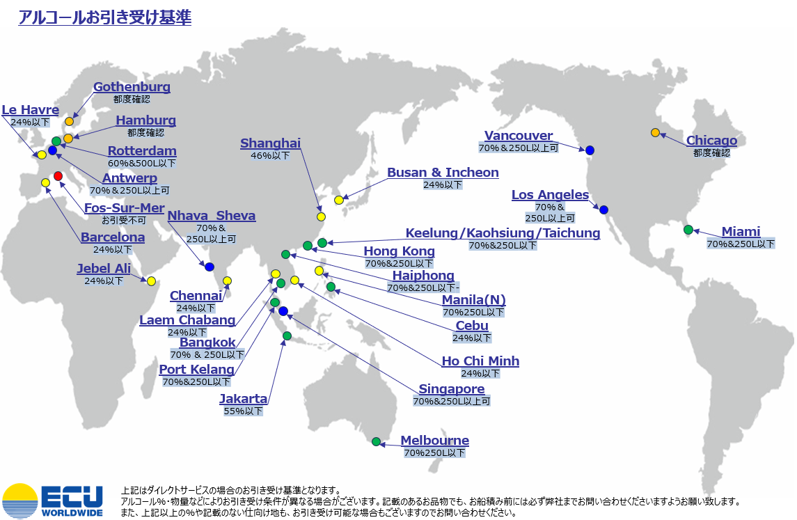

17
05月＜輸出＞ |  |  |  |  |  |  | 東京・横浜 |  |  |  |  |  |  |  |  | UPDATED：2024/04/19 PAGE：No.17
シカゴ ※揚げ港: TACOMA |  |  |  | 清水 | 東京 | 横浜 | 東京 | 東京 | シカゴ |  | ○食品･食器類･医薬品･化粧品等はFDA関連の
船社：ONE |  |  | VOY | CUT | CUT | CUT | CY CUT | ETA/D | Chicago |  | 確認をさせて頂く場合がございます
MOL PREMIUM |  |  | 077E | 2024-05-01 | 2024-05-02 | 2024-05-02 | 2024-05-08 | 2024-05-12 | 2024-05-29 |  | ○危険品の受付も開始いたしました。危険品スケジュールをご覧ください
Omit by Carrier |  |  |  |  |  |  |  | 2024-05-08 |  |  | ○引越貨物や種等は別途ご相談ください
●IPI RIPIはLA経由,Chicago経由,New York経由からお選びください。 ●引越貨物、食品をニューヨーク経由やシカゴ経由でご希望の場合は、弊社にご確認ください。
●危険品につきましてはLAX, IPI, MIAMI, New York, Chicagoすべて確認後のブッキングとなります。
ONE MANEUVER |  |  | 070E | 2024-05-07 | 2024-05-08 | 2024-05-08 | 2024-05-10 | 2024-05-15 | 2024-06-03 | *1
ARGUS |  |  | 221E | 2024-05-14 | 2024-05-15 | 2024-05-15 | 2024-05-17 | 2024-05-22 | 2024-06-10 | *2
GEORGE WASHINGTON BRIDGE |  |  | 027E | 2024-05-21 | 2024-05-22 | 2024-05-22 | 2024-05-24 | 2024-05-29 | 2024-06-15
*1 ARGUS からキャリアによる本船変更 |  |  | *2 ONE MAXIM からキャリアによる本船変更

〇シカゴ 内陸 仕向地
Cincinnati, OH | 2 days | Detroit, MI |  | 2 days | Milwaukee, WI |  | 2 days
Cleveland, OH | 2 days | Grand Rapids, MI |  | 2 days | Minneaplis, MN |  | 3 days
Columbus, OH | 2 days | Indianapolis, IN |  | 2 days | St. Louis, MO |  | 3 days
Dayton, OH | 2 days | Kansas City, MO |  | 2 days | Springfield, MO |  | 3 days
Des Moines, IO | 2 days

ニューヨーク/ALL WATER SERVICE ※BUSAN経由/ デバン、リコンソリは行いません。 |  |  |  |  |  |  |  |  |  |  |  |  |  |  | ニューヨーク
VESSEL |  | 清水 | 東京 | 横浜 | 東京 | 東京 | 東京 | 経由 | VESSEL(第２船) |  |  |  |  | PUS | NYC
船社：ONE | VOY | CUT | CUT | CUT | CY CUT | ETA | ETD | PUS |  |  |  |  | VOY | ETD | ETA
CONFIDENCE | 160W | 2024-04-26 | 2024-04-30 | 2024-04-30 | 2024-05-02 | 2024-05-05 | 2024-05-05 | 2024-05-08 | HYUNDAI DRIVE |  |  |  | 051E | 2024-05-21 | 2024-06-19
CONFIDENCE | 161W | 2024-05-07 | 2024-05-08 | 2024-05-08 | 2024-05-10 | 2024-05-12 | 2024-05-12 | 2024-05-15 | HYUNDAI DRIVE |  |  |  | 051E | 2024-05-21 | 2024-06-19
CONFIDENCE | 162W | 2024-05-14 | 2024-05-15 | 2024-05-15 | 2024-05-17 | 2024-05-19 | 2024-05-19 | 2024-05-22 | HYUNDAI PRIDE |  |  |  | 049E | 2024-05-28 | 2024-06-26
CONFIDENCE | 163W | 2024-05-21 | 2024-05-22 | 2024-05-22 | 2024-05-24 | 2024-05-26 | 2024-05-26 | 2024-05-29 | HMM GARNET |  |  |  | 002E | 2024-06-04 | 2024-07-03

Baltimore, MD | 2 days |  | Charlotte, NC |  | 2 days |  | Norfolk, VA |  | 3 days |  |  | Richmond, VA |  | 3 days
Boston, MA | 2 days |  | Cleveland,OH |  | 3 days |  | Philadelphia, PA |  | 2 days |  |  | Wilmington, NC |  | 8 dyas
Charleston, SC | 2 days |  | Huntsville, AL |  | 11 days |  | Pittsburgh, PA |  | 3 days

MIAMI |  |  |  |  |  |  |  |  |  |  |  |  |  | 釜山 | マイアミ
VESSEL |  | 清水 | 東京 | 横浜 | 横浜 | 横浜 | 横浜 | 経由 | VESSEL(第２船) |  |  |  |  | PUS | MIAMI
船社：MSC | VOY | CUT | CUT | CUT | CY CUT | ETA | ETD | PUS |  |  |  |  | VOY | ETD | ETA
MSC YANG R | HI420A | 2024-05-07 | 2024-05-08 | 2024-05-08 | 2024-05-10 | 2024-05-13 | 2024-05-14 | 2024-05-18 | To be announced |  |  |  | - | 2024-05-20 | 2024-06-23
MSC DURBAN IV | HI422A | 2024-05-21 | 2024-05-22 | 2024-05-22 | 2024-05-24 | 2024-05-27 | 2024-05-28 | 2024-06-01 | To be announced |  |  |  | - | 2024-06-03 | 2024-07-07

Destination | MIAMI |  | Destination |  |  | MIAMI |  | Destination |  |  | MIAMI |  | Destination |  | MIAMI
Atlanta, GA | 約1日後 |  | Huntsville, AL |  |  | 約3日後 |  | Knoxville, TN |  |  | 約3日後 |  | Raleigh, NC |  | 約3日後
Birmingham, AL | 約3日後 |  | Chattanooga, TN |  |  | 約3日後 |  | Mobile, AL |  |  | 約3日後 |  | Savannah, GA |  | 約11日後
Charleston, SC | 約3日後 |  | Greensboro, NC |  |  | 約3日後 |  | Nashville, TN |  |  | 約10日後 |  | Tampa, FL |  | 約3日後
Charlotte, NC | 約3日後 |  | Jacksonville, FL |  |  | 約3日後 |  | Orlando, FL |  |  | 約3日後 |  | Wilmington, NC |  | 約11日後
Greensville, SC | 約3日後

東京CFS : ㈱宇徳 東京フレートセンター 品川区八潮2-8-1 UTOC TFC H/W (1FWC7) ☎03-3790-1241 📠03-3790-0803
横浜CFS : ㈱宇徳 本牧 A-6 CFS 神奈川県横浜市中区本牧埠頭9-1 本牧埠頭 A-6 CFS (2EWT8) ☎045-264-7011 📠045-264-8036
清水CFS : 清和海運㈱ 興津FAZセンター 清水区興津清見寺1375-16 興津国際流通センター(FAZ) (5NW06) ☎054-369-3121 📠054-369-3129

